比较法-一居
估价对象

项目 |  | 估价对象 |  | 可比实例1 |  | 可比实例2 |  | 可比实例3
小区名称 |  | 韶华颂 |  | 惠润家园九地块 |  | 惠润家园七地块 |  | 云翔嘉苑
平均租金（元/平方米·月） |  | 待估 |  | 50.00 |  | 55.36 |  | 49.02
交易时间 |  | 2025-05-12 | 100 | 2025-04-01 | 100 | 2025-04-01 | 100 | 2025-04-01 | 100 |  |  | 道路通达度 | ＜0.5km有主干道 | [0.5,1)km有主干道 | ＜0.5km有次干道 | [0.5,1)km有次干道 | ≥1km有次干道
交易情况 |  | 正常 | 100 | 正常 | 100 | 正常 | 100 | 正常 | 100 |  |  | 1 | 100 | 101 | 102 | 103 | 104
区域状况 | 居住区成熟度 | 估价对象周边1公里内无规模性小区，居住区成熟度较差。 | 100 | 周边2公里内有云泽嘉苑、云翔嘉苑、紫金新园、惠润家园七地块、十地块等小区，居住小区规模较大，入住率较好，综合评价居住区成熟度较好。 | 105 | 周边2公里内有云泽嘉苑、云翔嘉苑、紫金新园、惠润家园九地块、十地块等小区，居住小区规模较大，入住率较好，综合评价居住区成熟度较好。 | 105 | 周边2公里内有云泽嘉苑、云翔嘉苑、紫金新园、惠润家园九地块、十地块等小区，居住小区规模较大，入住率较好，综合评价居住区成熟度较好。 | 105 | 2.5 |  | 距离轨道交通站点距离 | ＜0.5km | [0.5,1)km | [1,1.5)km | [1.5,2)km | ≥2km
 | 道路通达度 | 周边500米内有快速路——G108 | 100 | 周边500米内有快速路——G108 | 100 | 周边500米内有快速路——G108 | 100 | 周边500米内有快速路——G108 | 100 |  |  | 2 | 106 | 104 | 102 | 100 | 98
 | 距离轨道交通站点距离 | 距离地铁S1线栗园庄站约2000米 | 100 | 距离地铁小园站约400米 | 106 | 距离地铁栗园庄站约400米 | 106 | 距离地铁小园站约200米 | 106 |  |  | 距离公交站点距离 | ＜0.5km | [0.5,1)km | [1,1.5)km | [1.5,2)km | ≥2km
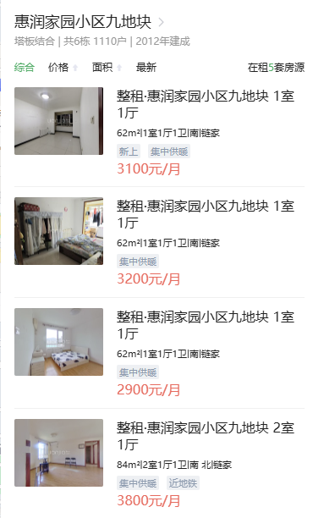
 | 距离公交站点距离 | 周边1000米内有M44路、890路、903路、965路、994路 等公交线路途径并设立站点 | 100 | 周边500米内有M44路、890路、903路、965路等公交线路途径并设立站点 | 102 | 周边500米内有M44路、890路、903路、965路等公交线路途径并设立站点 | 102 | 周边500米内有M44路、890路、903路、965路等公交线路途径并设立站点 | 102 |  |  | 2 | 102 | 100 | 98 | 96 | 94
 | 自然环境 | 估价对象周边2公里内有永定河滨水森林公园等自然景观，自然与人文环境一般。周边5km内无污染源。 | 100 | 周边1公里内有七彩花田街心公园、石门营文化公园、门头沟金石足球场等自然人文景观，自然与人文环境较好。周边5km内无污染源。周边5km内无污染源。 | 102 | 周边1公里内有七彩花田街心公园、石门营文化公园、门头沟金石足球场等自然人文景观，自然与人文环境较好。周边5km内无污染源。周边5km内无污染源。 | 102 | 周边1公里内有七彩花田街心公园、石门营文化公园、门头沟金石足球场等自然人文景观，自然与人文环境较好。周边5km内无污染源。周边5km内无污染源。 | 102 | 2 |  | 公共配套设施 | 好 | 较好 | 一般 | 较差 | 差
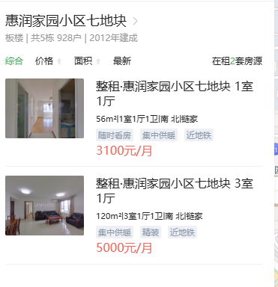
 | 公共配套 | 估价对象所在区域周边2公里范围内有惠民超市、永辉超市等商业场所；北京八中（京西校区）等教育机构；永定镇社区卫生服务中心等医疗机构；有北京哦你工商银行金融网点，公共配套设施状况一般。 | 100 | 周边1公里范围内有金融街融悦汇、永辉超市等商业场所；大峪中学分校、中国人大附小（京西校区）等教育机构；石门营社区卫生服务站等医疗机构；有北京农商银行等金融网点，公共配套设施状况较好 | 103 | 周边1公里范围内有金融街融悦汇、永辉超市等商业场所；大峪中学分校、中国人大附小（京西校区）等教育机构；石门营社区卫生服务站等医疗机构；有北京农商银行等金融网点，公共配套设施状况较好 | 103 | 周边1公里范围内有金融街融悦汇、永辉超市等商业场所；大峪中学分校、中国人大附小（京西校区）等教育机构；石门营社区卫生服务站等医疗机构；有北京农商银行等金融网点，公共配套设施状况较好 | 103 | 3 |  | 1 | 100 | 100 | 100 | 100 | 100
 | 楼层 | 高楼层 | 100 | 高楼层 | 100 | 高楼层 | 100 | 高楼层 | 100
 | 朝向 | 南北 | 100 | 南 | 99.5 | 南北 | 100 | 南 | 99.5
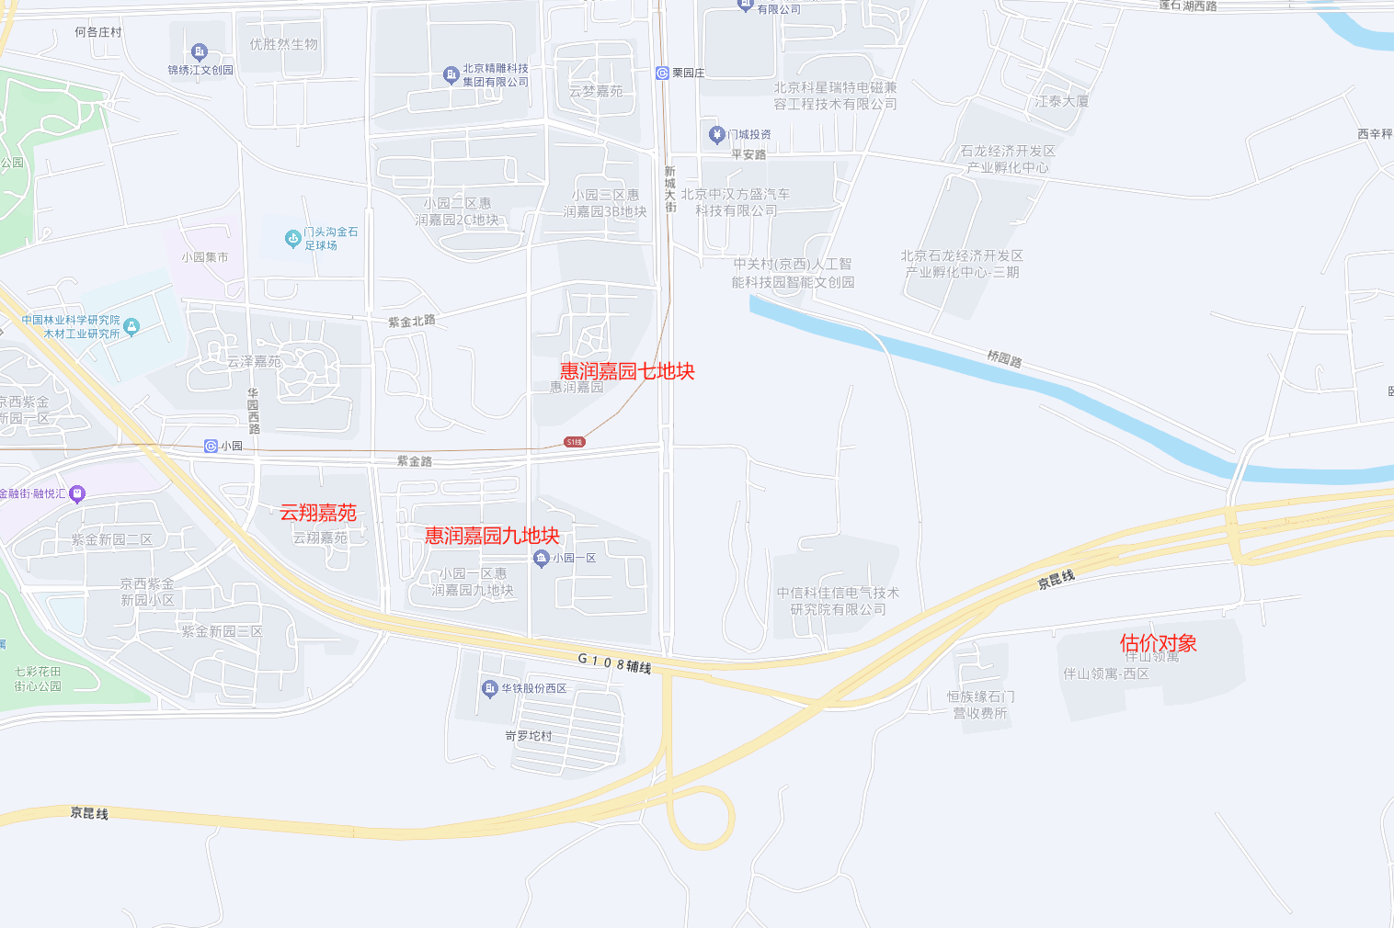
实物状况 | 物业外观 | 100% | 100 | 78% | 98 | 78% | 98 | 78% | 98
 | 公共区域装修 | 精装修 | 100 | 精装修 | 100 | 精装修 | 100 | 精装修 | 100 |  |  | 2012 | 0.78333333333
 | 室内装饰装修 | 普通装修 | 100 | 普通装修 | 100 | 普通装修 | 100 | 普通装修 | 100
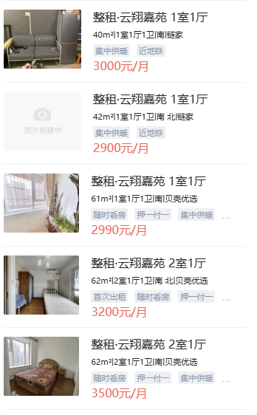
 | 设施设备 | 有燃气 | 100 | 有燃气 | 100 | 有燃气 | 100 | 有燃气 | 100
 | 综合管理服务设施 | 有快递柜、垃圾分类收集点 | 100 | 有快递柜、垃圾分类收集点 | 100 | 有快递柜、垃圾分类收集点 | 100 | 有快递柜、垃圾分类收集点 | 100 |  |  |  | 惠润家园九地块 | 62 | 3100 | 50.00 | 南
 | 户型布局 | 一居室 | 100 | 一居室 | 100 | 一居室 | 100 | 一居室 | 100 |  |  |  | 惠润家园七地块 | 56 | 3100 | 55.36 | 南北
 | 户型结构 | 平层 | 100 | 平层 | 100 | 平层 | 100 | 平层 | 100 |  |  |  | 云翔嘉苑 | 61 | 2990 | 49.02 | 南
 | 建筑面积 | 51.22 | 100 | 62 | 100 | 56 | 100 | 61 | 100 |  |  |  | 永升嘉园 | 66 | 3600 | 54.55 | 南
 | 家具家电 | 不含家具家电 | 100 | 配备家具、家电齐全；功能正常，质量有保证，较好 | 105 | 配备家具、家电齐全；功能正常，质量有保证，好 | 105 | 配备家具、家电齐全；功能正常，质量有保证，好 | 105 |  |  |  | 惠润家园三地块 | 55 | 3300 | 60.00 | 南
权益状况 | 服务及管理水平 | 普通物业管理，封闭式管理 | 100 | 普通物业管理，封闭式管理 | 100 | 普通物业管理，封闭式管理 | 100 | 普通物业管理，封闭式管理 | 100 | 链家房源
 | 水电气费执行标准 | 民水民电 | 100 | 民水民电 | 100 | 民水民电 | 100 | 民水民电 | 100
成交单价（元/平米） |  | _____ |  | 50.00 |  | 55.36 |  | 49.02 |  |  | 0.12933496532
比较价值（元/平米） |  | _____ |  | 40.94 |  | 45.11 |  | 40.14 |  |  | 0.12381664175
 | 租金 | 42.06
 | 租赁税费
 | 服务费 | 4.21 |  | 0.8189 |  | 0.8148 |  | 0.8189
 | 供暖费 |  |  | 40.945 |  | 45.107328 |  | 40.142478
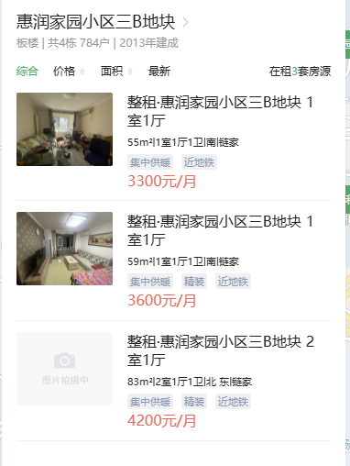
 | 合计租金 | 46.27 |  |  |  |  |  |  |  |  | 2.103
 |  |  |  |  |  |  |  |  |  |  | 107.253
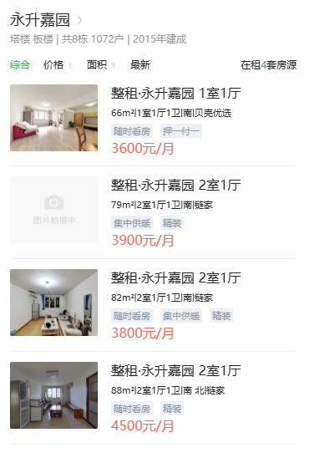
 |  | 2021 |  | 2012 |  | 2012 |  | 2009
 |  | 0.93333333333 |  | 0.78333333333 |  | 0.78333333333 |  | 0.73333333333

 |  |  |  |  | 2 | 0-60 | 60-70 | 70-80 | 85-90 | 90+
 |  |  |  |  |  | 96 | 97 | 98 | 99 | 100

 |  |  | 2 | 0-50 | 50-65 | 65-80 | 80+
 |  |  |  | 102 | 100 | 98 | 96
 |  | 0.5
 | 南北 | 南 | 东南 | 西南 | 东西 | 东 | 西 | 东北 | 西北 | 北
 | 100 | 99.5 | 99 | 98.5 | 98 | 97.5 | 97 | 96.5 | 96 | 95.5

 |  |  | 2 | 家具家电齐全 |  | 无家具家电
 |  |  |  | 100 |  | 98
 |  |  | 1 | 一居、二居 |  | 三居四居 |  | 五居六居
 |  |  |  | 100 |  | 101 |  | 102

